EULER
EULER

t | y | h | f(t,y)
0 | 1 | 0.1 | 1
0.1 | 1.1 |  | 1.2755867845
0.2 | 1.2275586785 |  | 1.4857034674
0.3 | 1.3761290252 |  | 1.6086625245
0.4 | 1.5369952776 |  | 1.6287457953
0.5 | 1.6998698572 |  | 1.5377972925
0.6 | 1.8536495864 |  | 1.3362053854
0.7 | 1.987270125 |  | 1.0331765095
0.8 | 2.0905877759 |  | 0.64626365825
0.9 | 2.1552141417 |  | 0.20017778554
1 | 2.1752319203 |  | -0.27502682849

RUNGE-HUTTA
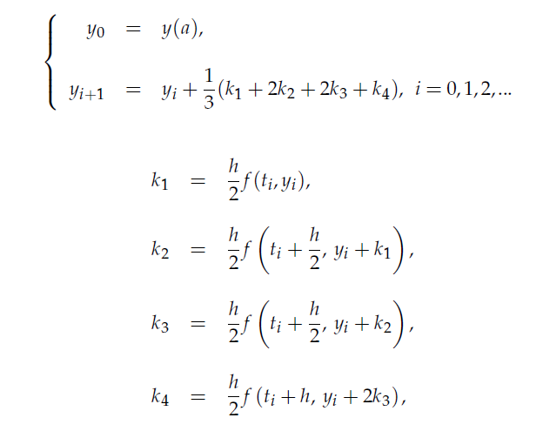

RUNGE - KUTTA

 |  |  |  |  |  |  |  |  |  | A | B
 |  |  |  | A |  |  |  | B
 |  |  |  | A |  | B
t | y euler | f(t,y) | h | ti + (h/2) | K1=(h/2) f(ti, yi) | yi + (h/2)(ti, yi) | k2 | yi + k2 | k3 | ti +h | yi +2* k3 | k4 | y runge i
0 | 1 | 1 | 0.2 | 0.1 | 0.1 | 1.1 | 0.12755867845 | 1.1275586785 | 0.12755867845 | 0.2 | 1.2551173569 | 0.14857034674 | 1.2529350202
0.2 | 1.2 | 1.4857034674 |  | 0.3 | 0.14857034674 | 1.3485703467 | 0.16086625245 | 1.3608662525 | 0.16086625245 | 0.4 | 1.5217325049 | 0.16287457953 | 1.518303312
0.4 | 1.4971406935 | 1.6287457953 |  | 0.5 | 0.16287457953 | 1.660015273 | 0.15377972925 | 1.6509204227 | 0.15377972925 | 0.6 | 1.804700152 | 0.13362053854 | 1.8010120385
0.6 | 1.8228898525 | 1.3362053854 |  | 0.7 | 0.13362053854 | 1.9565103911 | 0.10331765095 | 1.9262075035 | 0.10331765095 | 0.8 | 2.0295251545 | 0.064626365825 | 2.0267290219
0.8 | 2.0901309296 | 0.64626365825 |  | 0.9 | 0.064626365825 | 2.1547572954 | 0.020017778554 | 2.1101487082 | 0.020017778554 | 1 | 2.1301664867 | -0.027502682849 | 2.129195862
1 | 2.2193836613 | -0.27502682849 |  | 1.1 | -0.027502682849 | 2.1918809784 | -0.07462468114 | 2.1447589801 | -0.07462468114 | 1.2 | 2.070134299 | -0.11799141588 | 2.0713860535

